VU200
STOFZUIGER
 | Désignation TARIF Illustré |  | 2025-03-01
VU200 - Steelstofzuiger
 |  |  | RETOUR
 | TECHNISCHE SPECIFICATIES |  |  | VU200
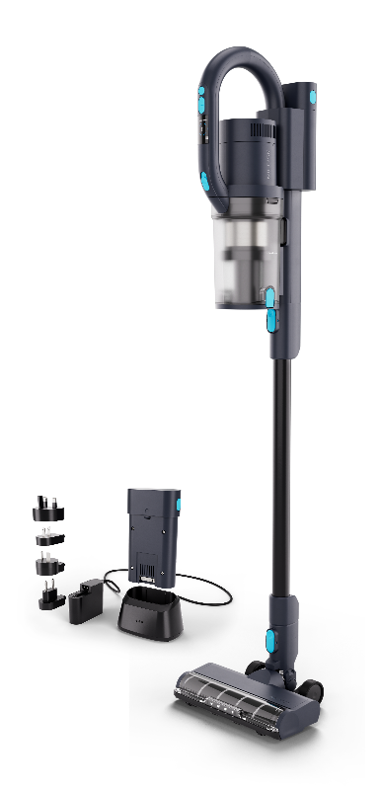
 | Vermogen batterij | V |  | 29.6
 | Lader | V / Hz |  | 100-240V / 50-60
 | Werkbreedte | mm |  | 255
 | Nominaal vermogen (IEC 335) | W |  | 550
 | Zuigkracht (buiseinde) | W |  | 170
 | Zuigkracht bij mondstuk | Kpa |  | 20
 | Luchtstroom buiseinde | l/s |  | 16
 | Beschermingklasse | IPxx / I à III |  | IPX4 / III
 | Ingangsvermogen - Normale modus (W) | W |  | 155±10%
 | Geluidsniveau theoretisch (CEI 60335-2-69) | dB(A) |  | ≤ 76
 | Geluidsniveau werkelijk (CEI 60335-2-69) |  |  | ≤ 82
 | Stofzakinhoud | L |  | 0.8
 | Oplaadtijd | u |  | 2
 | Laadmodus |  |  | losse lader of muurbeugel
 | Type batterij |  |  | Li-Ion
 | Capaciteit van de batterij | mAh |  | 2500
 | Batterij vermogen | W |  | max 32
 | Werkduur Turbo / Eco / Nomale modus | (min) |  | 12 / 25 / >60
 | Filtersyteem voor de motor |  |  | Gaasfilter + microfilter
 | Uitwasbaar voorfilter |  |  | Ja
 | Hoofdfilter |  |  | Hepa H14
 | Afmetingen lxbxh | cm |  | 25,5x22,6x125,5
 | Rotatiesnelheid tapijtborstel: Turbo / Eco (normaal) | tr/min |  | 2300±350 / 2700±350
 | Rotatiesnelheid harde vloerenborstel: Turbo / Eco (normaal) | tr/min |  | 1100±350 / 1200±350
 | Gewicht | kg |  | 3
Overeenkomstig de CE normen

Omschrijving |  |  | Artikelnummer | Br. prijs €

Standaard meegeleverd

VU200 steelstofzuiger met 1 batterij en lader |  |  | 128390174 | 529.00
Standaard meegeleverde accessoires: harde vloerenborstel (128389442), tapijtborstel (128389444), spleetzuigmond (128389446), combinatieborstel (128389448), turboborstel (128389454), meubelborstel (128389450), kledingborstel (128389451), flexibele slang (128389452) HEPA 14 filter x 2 (128389457), voorfilter (128389467) 1 Lithium Ion batterij 29,6 V / 2,45 Ah (128389498), standaard oplader (128389499) muurbevestiging (128389456), montageset voor werkwagen (128389500)
VU200 steelstofzuiger met extra batterij en extra lader |  |  | 128390175 | 629.00
Standaard meegeleverde accessoires: harde vloerenborstel (128389442), tapijtborstel (128389444), spleetzuigmond (128389446), combinatieborstel (128389448), turboborstel (128389454), meubelborstel (128389450), kledingborstel (128389451), flexibele slang (128389452) HEPA 14 filter x 2 (128389457), voorfilter (128389467) 1 Lithium Ion batterij 29,6 V / 2,45 Ah (128389498), standaard oplader (128389499) Dockingstation kit + 1 Lithium Ion batterij 29,6 V / 2,45 Ah (128389489) muurbevestiging (128389456), montageset voor werkwagen (128389500)

Batterij / lader
Batterij Lithium Ion 29,6 V / 2,45 Ah (600g) |  |  | 128389498 | 130.00
Standaard lader |  |  | 128389499 | 53.00
Kit extra lader + extra batterij Lithium Ion 29,6 V / 2,45 Ah |  |  | 128389489 | 179.00

Filters
HEPA 14 filter (1 st) |  |  | 128389457 | 16.01
Voorfilter (2 st) |  |  | 128389467 | 6.20

Toebehoren
Harde vloeren borstel/roller |  |  | 128389496 | 24.97
Tapijt borstel/roller |  |  | 128389497 | 20.00
Spleetmondstuk zwart |  |  | 128389446 | 8.42
Commbinatie mondstuk (bortstel/tuit) |  |  | 128389448 | 8.42
Actief/turbo mondstuk zwart |  |  | 128389454 | 42.14
Meubelmondstuk zwart |  |  | 128389450 | 12.64
Borstelmondstuk zwart |  |  | 128389451 | 12.64
Flexibele slang zwart |  |  | 128389452 | 29.50
Muurbeugel/bevestiging |  |  | 128389456 | 12.64
Montageset werkwagen |  |  | 128389500 | 37.29

 |  | 666

